Sheet1
区域名称 | 元素 | 配图 | 描述 | 类型 | 占用格子数
成品制剂展示区 | 试剂架 | 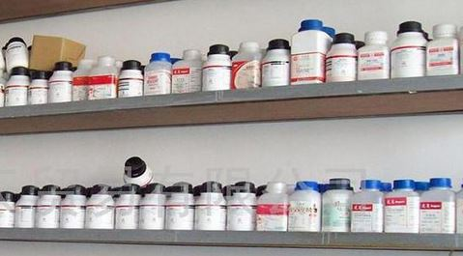 | 书架那种架子，上面摆放着化学制剂 | 阻碍物 | 1
试验区 | 储水罐 | 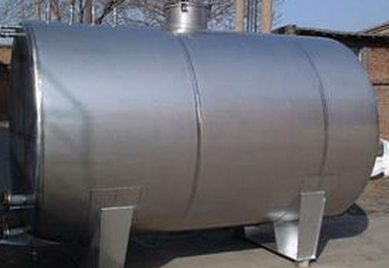 | 常见的储水罐，占地两个格子 | 阻碍物 | 2
试验区 | 实验台 | 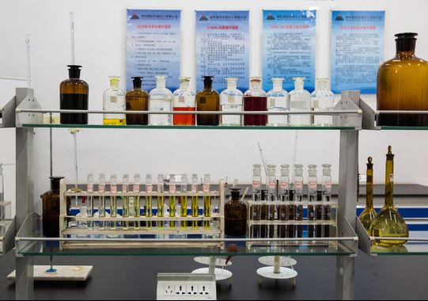 | 比较复杂的实验台，造型参考本图 | 阻碍物 | 2
危险物品区 | 危险品 | 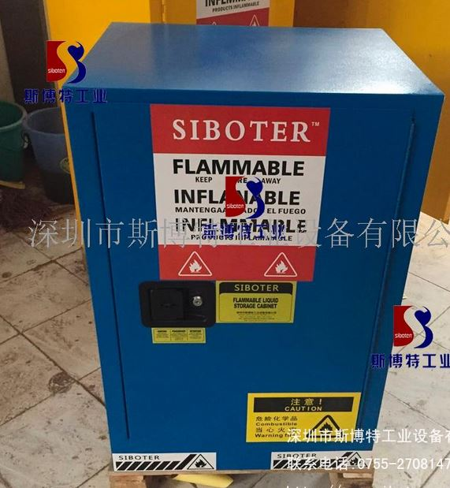 | 危险物品，上面可以添加骷髅头标示 | 阻碍物 | 1
仓库 | 仓库罐子 | 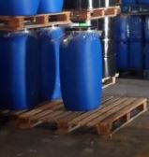 | 木架台上放着2-4桶 | 阻碍物 | 1
废料室 | 废料桶子 | 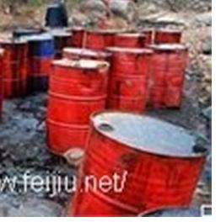 | 铁皮罐子，最好有破损的痕迹，越旧越好，再来点不明液体 | 阻碍物 | 1
地面元素 | 原料 | 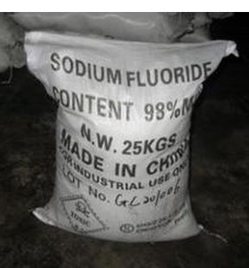 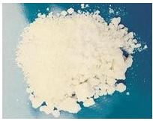 | 袋子造型参考，可以是打开的袋子，破损的袋子里有粉末啊，都可以。 | 地面元素 | 0
地面元素 | 警示标志 | 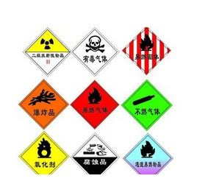 | 危险标示可以在地上可以在墙上也可以在物品上 | 地面元素 | 0
地面元素 | 管道 | 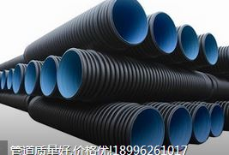 | 管道造型材质参考 | 地面元素 | 0

